手順書
操作手順書 |  |  |  |  | 作成日時：2019/08/07-19:45:46

 | １．操作環境

 |  |  | シナリオファイル名 | C:\Users\Administrator\Desktop\動作確認手順\得意先別ロット単価マスタ登録_訂正.winsnr

 | ２．操作手順

 |  | ２．１．シナリオ：得意先別ロット単価マスタ登録/訂正
 |  |  | ２．１．１． [得意先別ﾛｯﾄ単価ﾏｽﾀ登録／訂正]ウィンドウ |  |  | 確認日 | 結果
 |  |  | 画面 | 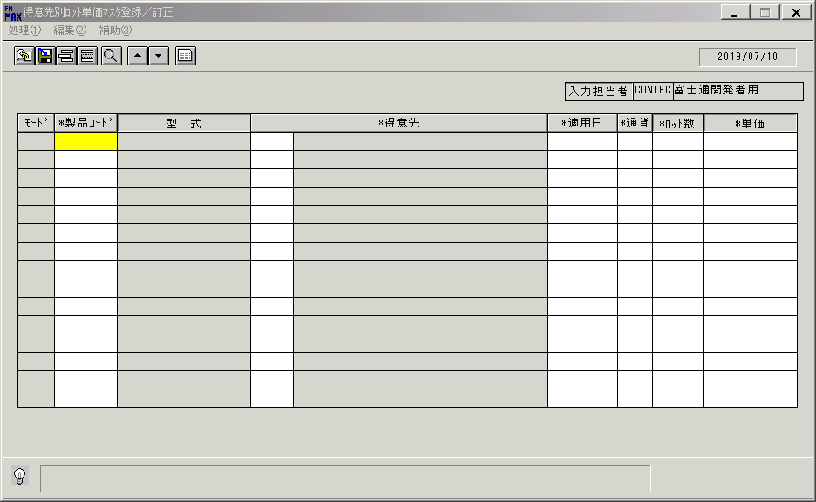
 |  |  | 操作内容 | 「製品コード」をクリックします。

 |  |  | ２．１．２． [得意先別ﾛｯﾄ単価ﾏｽﾀ登録／訂正]ウィンドウ - [製品一覧ウィンドウ]ウィンドウ |  |  | 確認日 | 結果
 |  |  | 画面 | 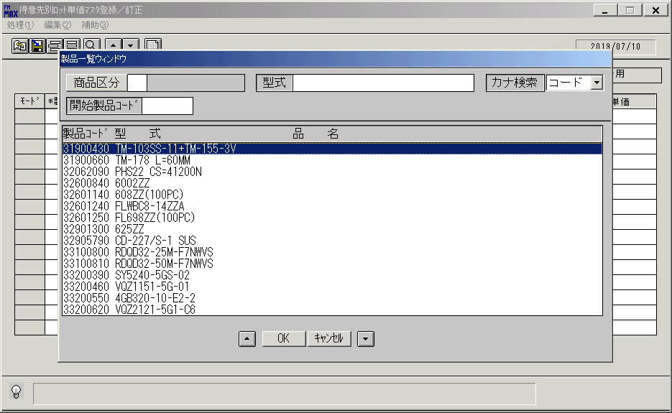
 |  |  | 操作内容 | 「製品一覧ウィンドウ」ウィンドウをが表示されます。

 |  |  | ２．１．３． [製品一覧ウィンドウ]ウィンドウ |  |  | 確認日 | 結果
 |  |  | 画面 | 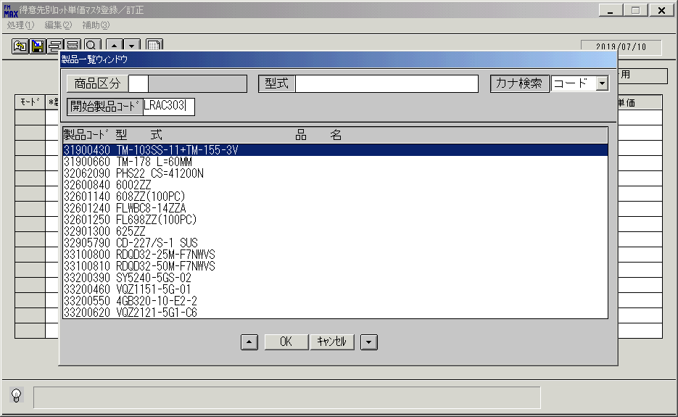
 |  |  | 操作内容 | 「開始製品コード」を入力し、Enterボタンを押します。

 |  |  | ２．１．４． [製品一覧ウィンドウ]ウィンドウ |  |  | 確認日 | 結果
 |  |  | 画面 | 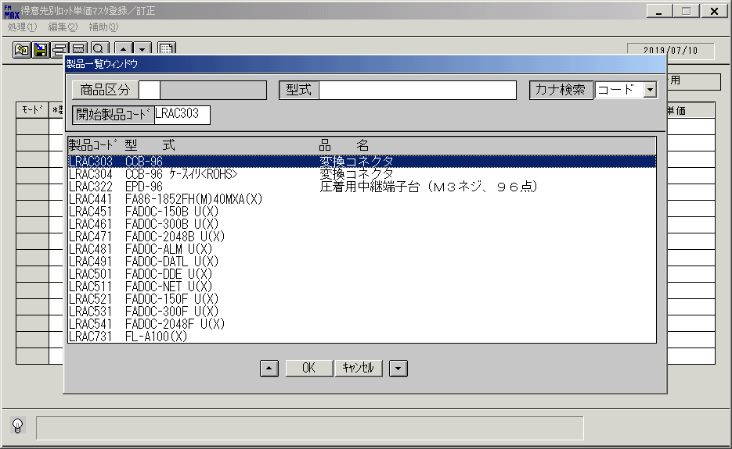
 |  |  | 操作内容 | レコードを選択し、「OK」を押します。

 |  |  | ２．１．５． [得意先別ﾛｯﾄ単価ﾏｽﾀ登録／訂正]ウィンドウ |  |  | 確認日 | 結果
 |  |  | 画面 | 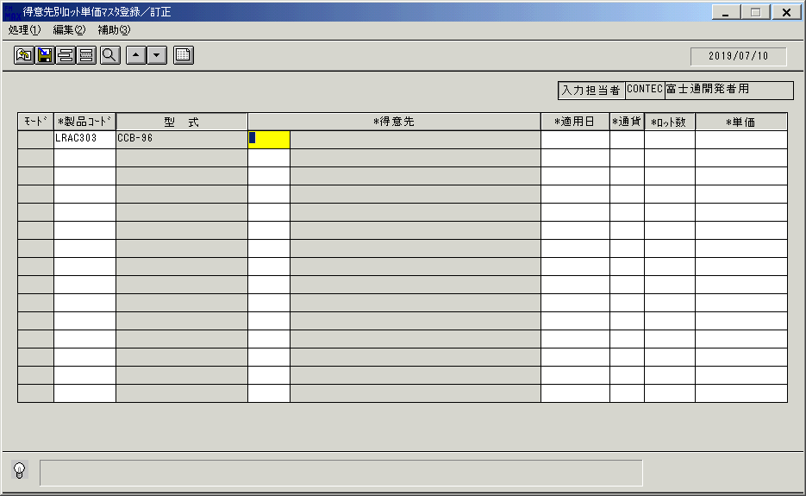
 |  |  | 操作内容 | 「得意先」をクリックします。

 |  |  | ２．１．６． [得意先別ﾛｯﾄ単価ﾏｽﾀ登録／訂正]ウィンドウ - [得意先一覧ウィンドウ]ウィンドウ |  |  | 確認日 | 結果
 |  |  | 画面 | 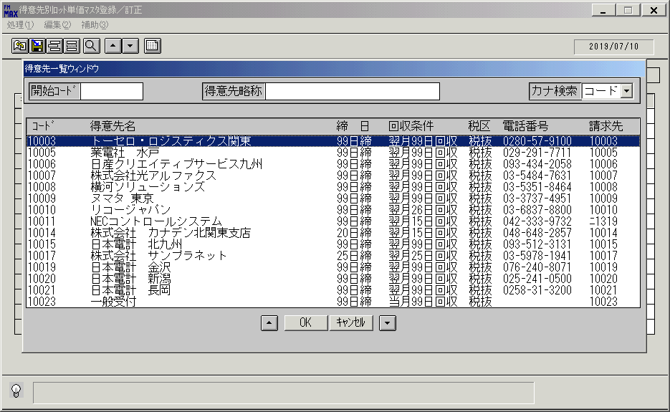
 |  |  | 操作内容 | レコードを選択し、「OK」を押します。

 |  |  | ２．１．７． [得意先別ﾛｯﾄ単価ﾏｽﾀ登録／訂正]ウィンドウ |  |  | 確認日 | 結果
 |  |  | 画面 | 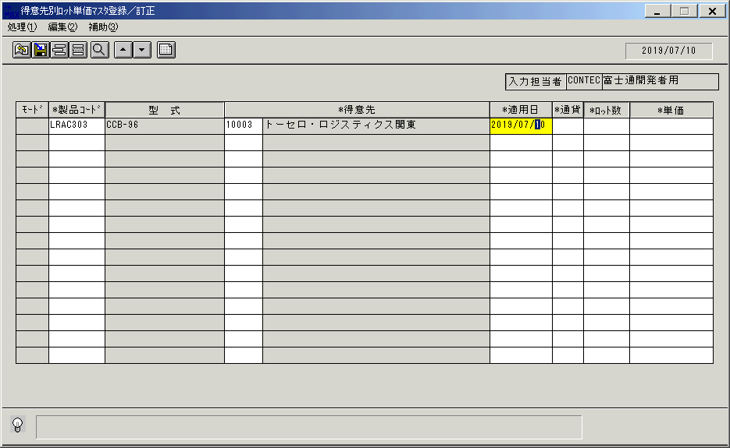
 |  |  | 操作内容 | 「適用日」をクリックっします。

 |  |  | ２．１．８． [得意先別ﾛｯﾄ単価ﾏｽﾀ登録／訂正]ウィンドウ - [ｶﾚﾝﾀﾞｰ]ウィンドウ |  |  | 確認日 | 結果
 |  |  | 画面 | 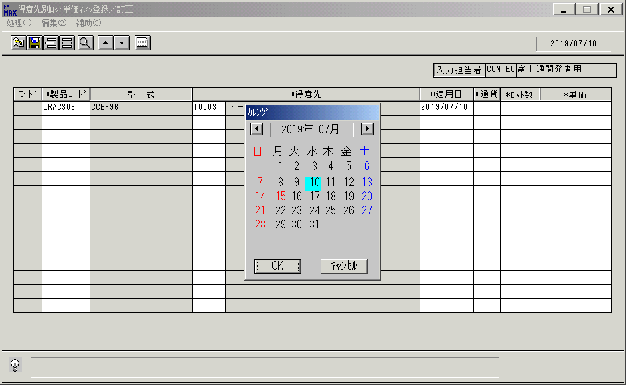
 |  |  | 操作内容 | 任意の日付を選択します。

 |  |  | ２．１．９． [ｶﾚﾝﾀﾞｰ]ウィンドウ |  |  | 確認日 | 結果
 |  |  | 画面 | 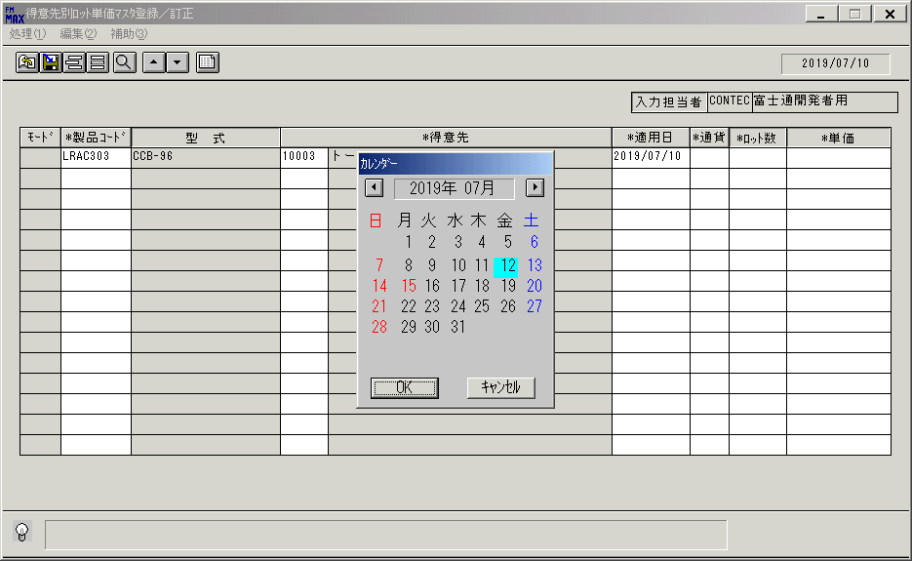
 |  |  | 操作内容 | OKボタンを押して、 [ｶﾚﾝﾀﾞｰ]ウィンドウを閉じた後、「通貨」をクリックします。

 |  |  | ２．１．１０． [得意先別ﾛｯﾄ単価ﾏｽﾀ登録／訂正]ウィンドウ - [通貨区分一覧]ウィンドウ |  |  | 確認日 | 結果
 |  |  | 画面 | 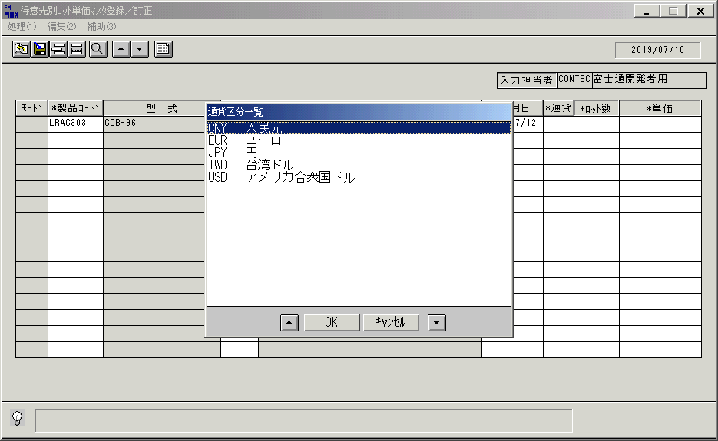
 |  |  | 操作内容 | 「通貨区分一覧」ウィンドウが初期表示されます。

 |  |  | ２．１．１１． [通貨区分一覧]ウィンドウ |  |  | 確認日 | 結果
 |  |  | 画面 | 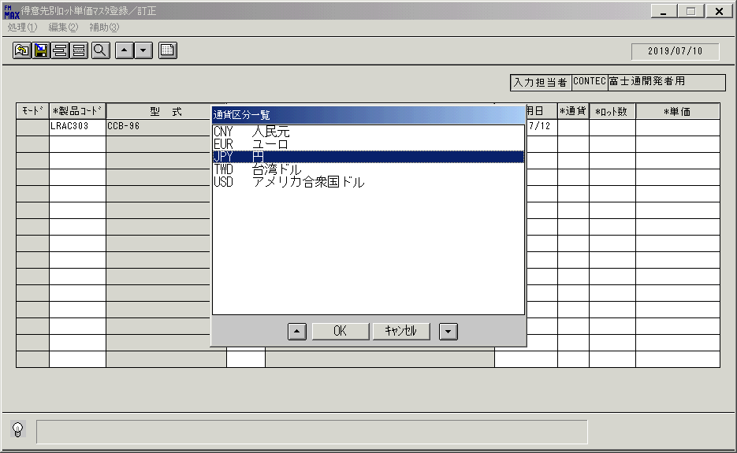
 |  |  | 操作内容 | レコードを選択し、「OK」を押します。

 |  |  | ２．１．１２． [得意先別ﾛｯﾄ単価ﾏｽﾀ登録／訂正]ウィンドウ |  |  | 確認日 | 結果
 |  |  | 画面 | 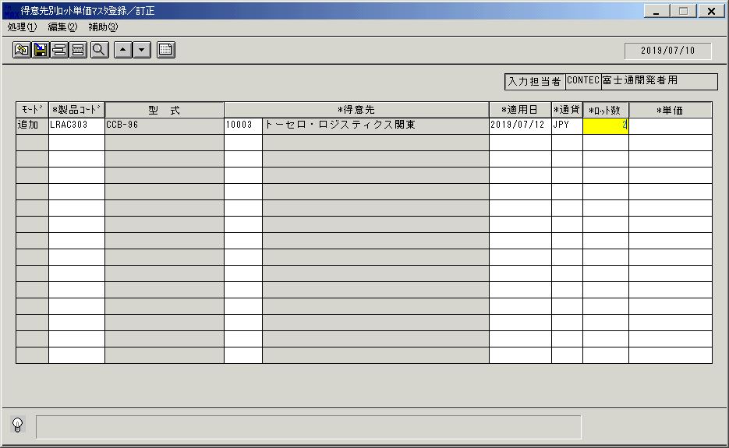
 |  |  | 操作内容 | 「ロット数」を入力します

 |  |  | ２．１．１３． [得意先別ﾛｯﾄ単価ﾏｽﾀ登録／訂正]ウィンドウ |  |  | 確認日 | 結果
 |  |  | 画面 | 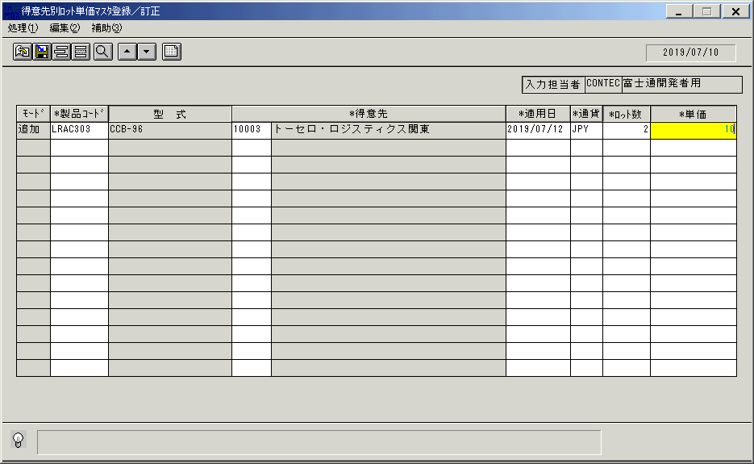
 |  |  | 操作内容 | 「単価」を入力します。

 |  |  | ２．１．１４． [得意先別ﾛｯﾄ単価ﾏｽﾀ登録／訂正]ウィンドウ |  |  | 確認日 | 結果
 |  |  | 画面 | 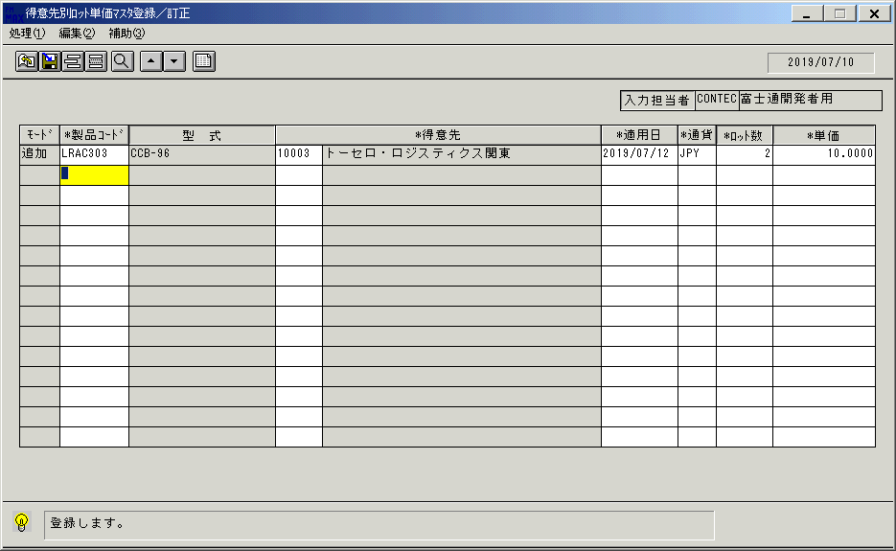
 |  |  | 操作内容 | 更新ボタンを押します。

 |  |  | ２．１．１５． [得意先別ﾛｯﾄ単価ﾏｽﾀ登録／訂正]ウィンドウ - [得意先別ﾛｯﾄ単価ﾏｽﾀ登録／訂正]ウィンドウ |  |  | 確認日 | 結果
 |  |  | 画面 | 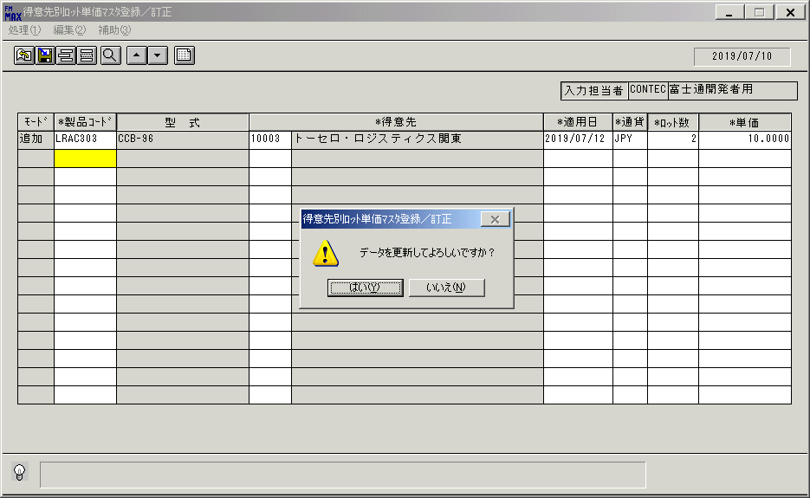
 |  |  | 操作内容 | 「はい」を押します。

 |  |  | ２．１．１６． [得意先別ﾛｯﾄ単価ﾏｽﾀ登録／訂正]ウィンドウ |  |  | 確認日 | 結果
 |  |  | 画面 | 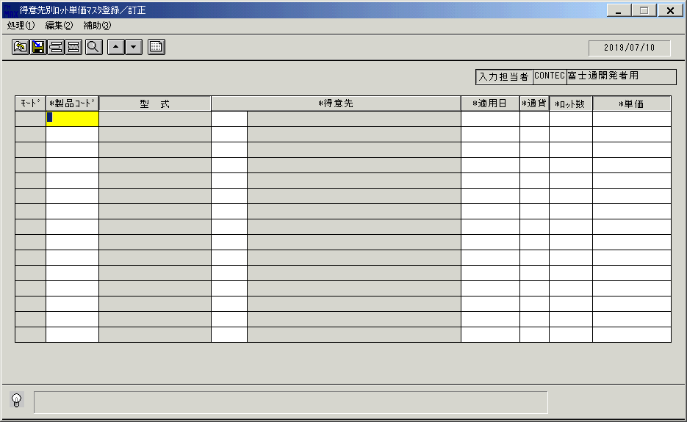
 |  |  | 操作内容 | 「製品コード」をクリックします。

 |  |  | ２．１．１７． [得意先別ﾛｯﾄ単価ﾏｽﾀ登録／訂正]ウィンドウ - [製品一覧ウィンドウ]ウィンドウ |  |  | 確認日 | 結果
 |  |  | 画面
 |  |  | 操作内容 | 「製品一覧ウィンドウ」が初期表示されます。

 |  |  | ２．１．１８．[製品一覧ウィンドウ]ウィンドウ |  |  | 確認日 | 結果
 |  |  | 画面
 |  |  | 操作内容 | 「開始製品コード」に値を入れてEnterボタンを押します。

 |  |  | ２．１．１９． [製品一覧ウィンドウ]ウィンドウ |  |  | 確認日 | 結果
 |  |  | 画面
 |  |  | 操作内容 | レコードを選択し、「OK」を押します。

 |  |  | ２．１．２０． [得意先別ﾛｯﾄ単価ﾏｽﾀ登録／訂正]ウィンドウ |  |  | 確認日 | 結果
 |  |  | 画面
 |  |  | 操作内容 | 「得意先」をクリックします。

 |  |  | ２．１．２１． [得意先別ﾛｯﾄ単価ﾏｽﾀ登録／訂正]ウィンドウ - [得意先一覧ウィンドウ]ウィンドウ |  |  | 確認日 | 結果
 |  |  | 画面
 |  |  | 操作内容 | レコードを選択し、「OK」を押します。

 |  |  | ２．１．２２． [得意先別ﾛｯﾄ単価ﾏｽﾀ登録／訂正]ウィンドウ |  |  | 確認日 | 結果
 |  |  | 画面
 |  |  | 操作内容 | 「適用日」ウィンドウを、クリックします。

 |  |  | ２．１．２３． [得意先別ﾛｯﾄ単価ﾏｽﾀ登録／訂正]ウィンドウ - [ｶﾚﾝﾀﾞｰ]ウィンドウ |  |  | 確認日 | 結果
 |  |  | 画面
 |  |  | 操作内容 | 任意の日付を選択します。

 |  |  | ２．１．２４． [得意先別ﾛｯﾄ単価ﾏｽﾀ登録／訂正]ウィンドウ - [ｶﾚﾝﾀﾞｰ]ウィンドウ |  |  | 確認日 | 結果
 |  |  | 画面
 |  |  | 操作内容 | 「OK」を押します。

 |  |  | ２．１．２５． [得意先別ﾛｯﾄ単価ﾏｽﾀ登録／訂正]ウィンドウ |  |  | 確認日 | 結果
 |  |  | 画面 | 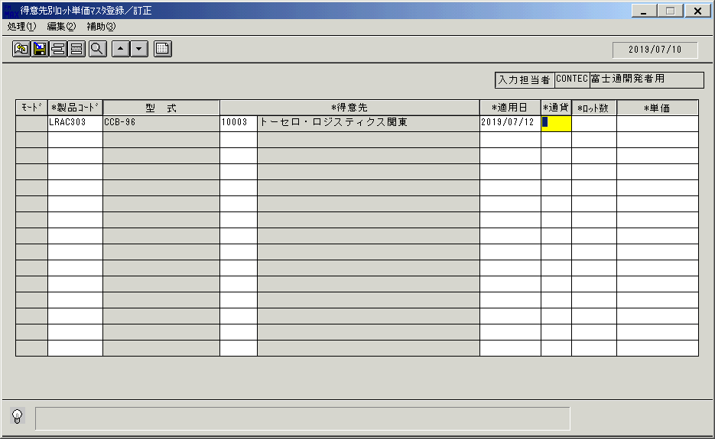
 |  |  | 操作内容 | 「通貨」をクリックします。

 |  |  | ２．１．２６． [得意先別ﾛｯﾄ単価ﾏｽﾀ登録／訂正]ウィンドウ - [通貨区分一覧]ウィンドウ |  |  | 確認日 | 結果
 |  |  | 画面 | 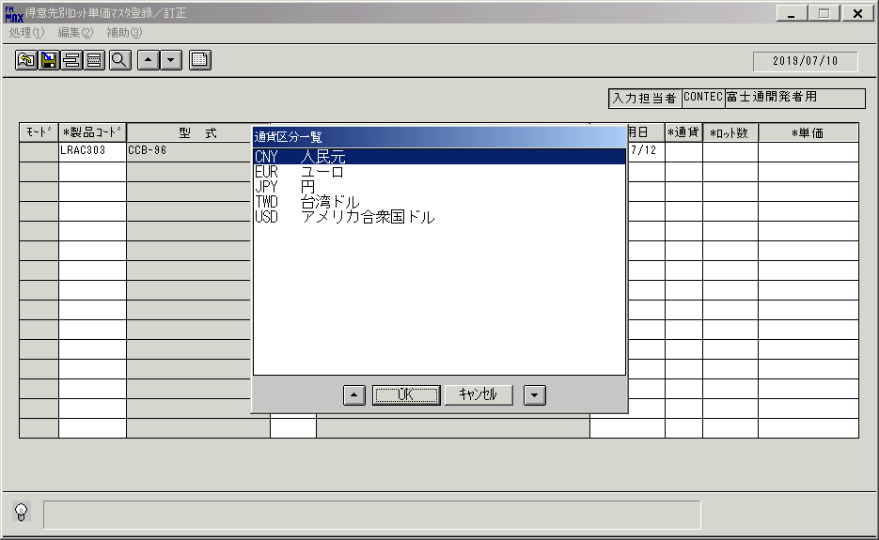
 |  |  | 操作内容 | 「通貨区分一覧」ウィンドウが初期表示されます。

 |  |  | ２．１．２７． [通貨区分一覧]ウィンドウ |  |  | 確認日 | 結果
 |  |  | 画面
 |  |  | 操作内容 | レコードを選択し、「OK」を押します。

 |  |  | ２．１．２８． [得意先別ﾛｯﾄ単価ﾏｽﾀ登録／訂正]ウィンドウ |  |  | 確認日 | 結果
 |  |  | 画面
 |  |  | 操作内容 | 「ロット数」を入力します。

 |  |  | ２．１．２９． [得意先別ﾛｯﾄ単価ﾏｽﾀ登録／訂正]ウィンドウ |  |  | 確認日 | 結果
 |  |  | 画面 | 
 |  |  | 操作内容 | 「単価」を入力します。

 |  |  | ２．１．３０． [得意先別ﾛｯﾄ単価ﾏｽﾀ登録／訂正]ウィンドウ |  |  | 確認日 | 結果
 |  |  | 画面 | 
 |  |  | 操作内容 | 保存ボタンを押します。

 |  |  | ２．１．３１． [得意先別ﾛｯﾄ単価ﾏｽﾀ登録／訂正]ウィンドウ - [得意先別ﾛｯﾄ単価ﾏｽﾀ登録／訂正]ウィンドウ |  |  | 確認日 | 結果
 |  |  | 画面 | 
 |  |  | 操作内容 | 「はい」を押します。

 |  |  | ２．１．３２． [得意先別ﾛｯﾄ単価ﾏｽﾀ登録／訂正]ウィンドウ |  |  | 確認日 | 結果
 |  |  | 画面
 |  |  | 操作内容 | 「製品コード」をクリックします。

 |  |  | ２．１．３３． [得意先別ﾛｯﾄ単価ﾏｽﾀ登録／訂正]ウィンドウ - [製品一覧ウィンドウ]ウィンドウ |  |  | 確認日 | 結果
 |  |  | 画面
 |  |  | 操作内容 | 「開始製品コード」に値を入れてEnterボタンを押します。

 |  |  | ２．１．３４． [製品一覧ウィンドウ]ウィンドウ |  |  | 確認日 | 結果
 |  |  | 画面
 |  |  | 操作内容 | レコードを選択し、「OK」を押します。

 |  |  | ２．１．３５． [製品一覧ウィンドウ]ウィンドウ |  |  | 確認日 | 結果
 |  |  | 画面
 |  |  | 操作内容 | 「得意先」をクリックします。

 |  |  | ２．１．３６． [得意先別ﾛｯﾄ単価ﾏｽﾀ登録／訂正]ウィンドウ - [得意先一覧ウィンドウ]ウィンドウ |  |  | 確認日 | 結果
 |  |  | 画面
 |  |  | 操作内容 | レコードを選択し、「OK」を押します。

 |  |  | ２．１．３７． [得意先別ﾛｯﾄ単価ﾏｽﾀ登録／訂正]ウィンドウ |  |  | 確認日 | 結果
 |  |  | 画面
 |  |  | 操作内容 | 「適用日」をクリックします。

 |  |  | ２．１．３８． [得意先別ﾛｯﾄ単価ﾏｽﾀ登録／訂正]ウィンドウ - [ｶﾚﾝﾀﾞｰ]ウィンドウ |  |  | 確認日 | 結果
 |  |  | 画面
 |  |  | 操作内容 | 任意の日付を選択します。

 |  |  | ２．１．３８． [ｶﾚﾝﾀﾞｰ]ウィンドウ |  |  | 確認日 | 結果
 |  |  | 画面
 |  |  | 操作内容 | 「OK」をクリックします。

 |  |  | ２．１．３９． [得意先別ﾛｯﾄ単価ﾏｽﾀ登録／訂正]ウィンドウ |  |  | 確認日 | 結果
 |  |  | 画面
 |  |  | 操作内容 | 「通貨」をクリックします。

 |  |  | ２．１．４０． [得意先別ﾛｯﾄ単価ﾏｽﾀ登録／訂正]ウィンドウ - [通貨区分一覧]ウィンドウ |  |  | 確認日 | 結果
 |  |  | 画面
 |  |  | 操作内容 | 「通貨区分一覧」ウィンドウが初期表示されます。

 |  |  | ２．１．４１．[通貨区分一覧]ウィンドウ |  |  | 確認日 | 結果
 |  |  | 画面
 |  |  | 操作内容 | レコードを選択し、「OK」を押します。

 |  |  | ２．１．４２． [得意先別ﾛｯﾄ単価ﾏｽﾀ登録／訂正]ウィンドウ |  |  | 確認日 | 結果
 |  |  | 画面
 |  |  | 操作内容 | 「ロット数」を入力します。

 |  |  | ２．１．４３． [得意先別ﾛｯﾄ単価ﾏｽﾀ登録／訂正]ウィンドウ |  |  | 確認日 | 結果
 |  |  | 画面 | 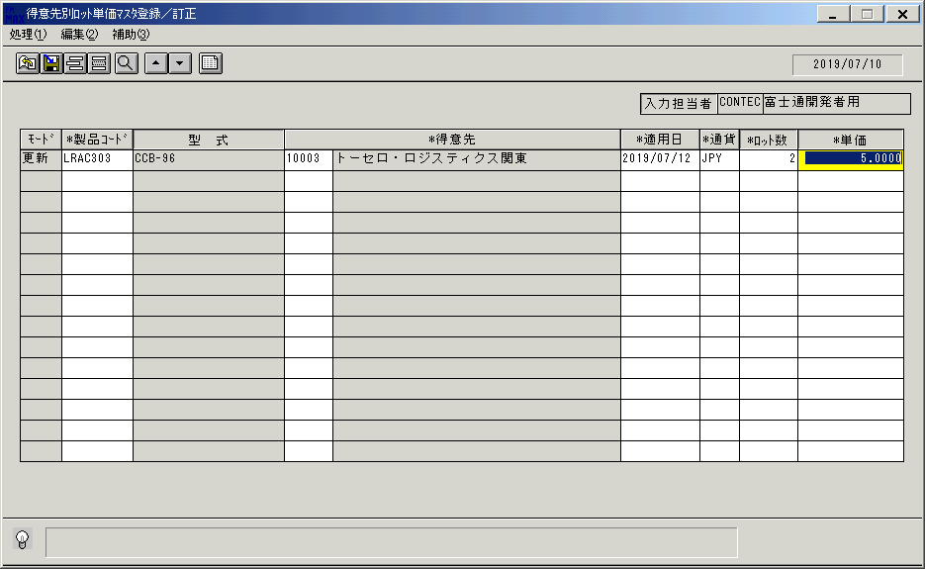
 |  |  | 操作内容 | 「単価」を入力します。

 |  |  | ２．１．４４． [得意先別ﾛｯﾄ単価ﾏｽﾀ登録／訂正]ウィンドウ |  |  | 確認日 | 結果
 |  |  | 画面 | 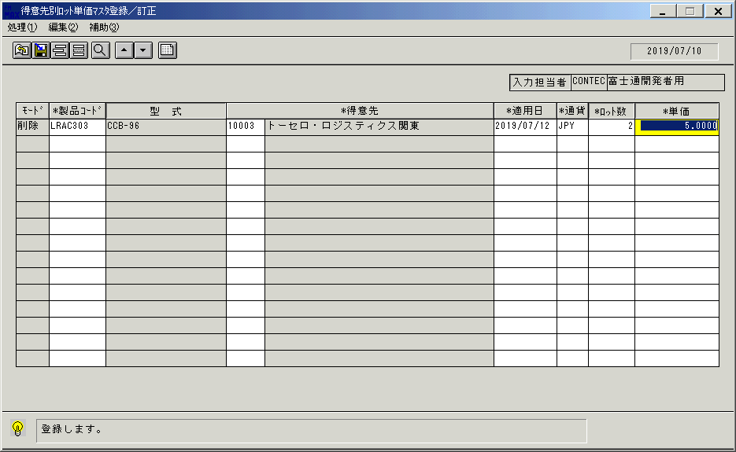
 |  |  | 操作内容 | 保存ボタンを押します。

 |  |  | ２．１．４５． [得意先別ﾛｯﾄ単価ﾏｽﾀ登録／訂正]ウィンドウ - [得意先別ﾛｯﾄ単価ﾏｽﾀ登録／訂正]ウィンドウ |  |  | 確認日 | 結果
 |  |  | 画面 | 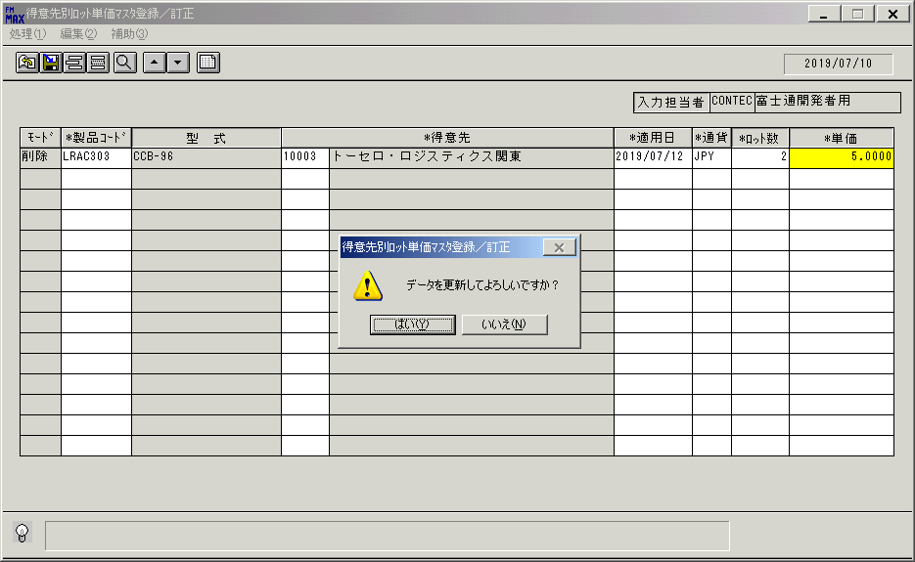
 |  |  | 操作内容 | 「はい」をクリックします。

 |  |  | ２．１．４６． [得意先別ﾛｯﾄ単価ﾏｽﾀ登録／訂正]ウィンドウ |  |  | 確認日 | 結果
 |  |  | 画面 | 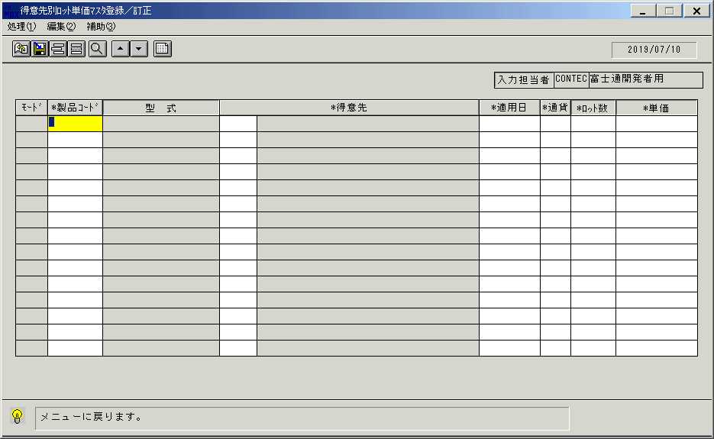
 |  |  | 操作内容 | 終了ボタンを押します。

 |  |  | ２．１．４７． [得意先別ﾛｯﾄ単価ﾏｽﾀ登録／訂正]ウィンドウ - [得意先別ﾛｯﾄ単価ﾏｽﾀ登録／訂正]ウィンドウ |  |  | 確認日 | 結果
 |  |  | 画面 | 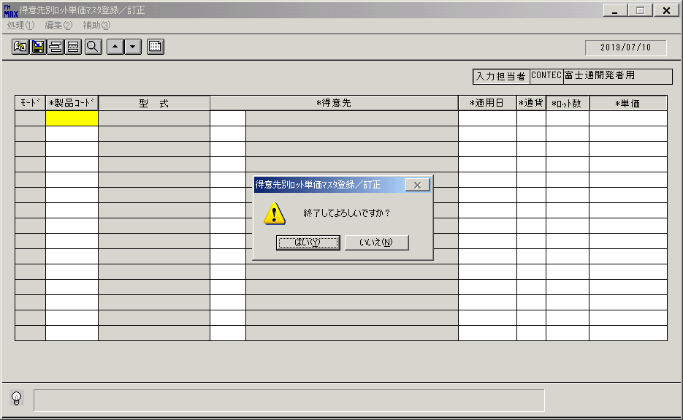
 |  |  | 操作内容 | 「はい」を押して処理を終了します。

画面(得意先別ﾛｯﾄ単価ﾏｽﾀ登録訂正)①
画面項目説明 |  |  |  | ユーザ名：㈱コンテック殿 |  |  |  |  |  |  | ｼｽﾃﾑ名：新総合情報システム |  |  |  |  | ﾌﾟﾛｾｽID/名：販売システム |  |  | 作成日:２００９年０１月２３日
 |  |  |  |  |  |  |  |  |  |  | ｼﾞｮﾌﾞID/名：TOK／マスタメンテ |  |  |  |  | ﾌﾟﾛｸﾞﾗﾑID/名：TOKMT53/得意先別ﾛｯﾄ単価ﾏｽﾀ登録/訂正 |  |  | 作成者：Ace) 走浦

 | 【画面項目説明】 |  | 画面名：得意先別ﾛｯﾄ単価ﾏｽﾀ登録/訂正 |  |  |  |  |  |  |  |  |  | FormID：ＴＯＫＭＴ５３ |  | ﾓｰﾄﾞ |  | 初期表示時
 |  |  |  |  |  |  |  |  |  |  |  |  |  |  | 権限
 | № | 入出力項目名 |  |  | 入力 |  | 表示 | 属性 | 表示桁 | 入力桁 | レ | データソース |  | 項目名(初期値） |  |  |  | 項目説明
 |  |  |  |  | 必須 | 任意

 | 1 | 入力担当者（コード） |  |  |  |  | ○ | X | 6 |  |  |  |  | ログインユーザーID
 | 2 | 入力担当者（名称） |  |  |  |  | ○ | NX | 20 |  |  | 担当者マスタ |  | 担当者名 |  |  |  | 担当者マスタ.担当者コード＝ログインユーザーID
 | 3 | （モード） |  |  |  |  | ○ | X | 3
 | 4 | 製品コード |  |  | ○ |  |  | X | 8 | 8
 | 5 | 型式 |  |  |  |  | ○ | NX | 20
 | 6 | 得意先（コード） |  |  | ○ |  |  | X | 5 | 5
 | 7 | 得意先（名称） |  |  |  |  | ○ | NX | 40
 | 8 | 適用日 |  |  | ○ |  |  | 9 | 8 | 8
 | 9 | 通貨 |  |  | ○ |  |  | X | 3 | 3
 | 10 | ロット数 |  |  | ○ |  |  | 9 | 6 | 6
 | 11 | 単価 |  |  | ○ |  |  | 9 | 11,4 | 11,4
 | 12
 | 13
 | 14
 | 15
 | 16
 | 17
 | 18
 | 19
名称
ＩＤ
 | 20
 | 21
 | 22
 | 23
 | 24
 | 25
 | 26
 | 27
 | 28
 | 29
 | 30
 | 31
 | 32
 | 33
 | 34
 | 35
 | 36
 | 37
 | 38
 | 39
 | 40
 | 41
 | 42
 | 43
 | 44
 | 45

起動元EXE
システム情報
制御ファイル
データファイル

画面(得意先別ﾛｯﾄ単価ﾏｽﾀ登録訂正)②
画面項目説明 |  |  |  | ユーザ名：㈱コンテック殿 |  |  |  |  |  |  | ｼｽﾃﾑ名：新総合情報システム |  |  |  |  | ﾌﾟﾛｾｽID/名：販売システム |  |  | 作成日:２００９年０１月２３日
 |  |  |  |  |  |  |  |  |  |  | ｼﾞｮﾌﾞID/名：TOK／マスタメンテ |  |  |  |  | ﾌﾟﾛｸﾞﾗﾑID/名：TOKMT53/得意先別ﾛｯﾄ単価ﾏｽﾀ登録/訂正 |  |  | 作成者：Ace) 走浦

 | 【画面項目説明】 |  | 画面名：得意先別ﾛｯﾄ単価ﾏｽﾀ登録/訂正 |  |  |  |  |  |  |  |  |  | FormID：ＴＯＫＭＴ５３ |  | ﾓｰﾄﾞ |  | 項目入力時
 |  |  |  |  |  |  |  |  |  |  |  |  |  |  | 権限
 | № | 入出力項目名 |  |  | 入力 |  | 表示 | 属性 | 表示桁 | 入力桁 | レ | データソース |  | 項目名(初期値） |  |  |  | 項目説明
 |  |  |  |  | 必須 | 任意

 | 1 | 入力担当者（コード） |  |  |  |  | ○ | X | 6
 | 2 | 入力担当者（名称） |  |  |  |  | ○ | NX | 20
 | 3 | （モード） |  |  |  |  | ○ | X | 3 |  |  |  |  |  |  |  |  | 共通仕様書を参照
 | 4 | 製品コード |  |  | ○ |  |  | X | 8 | 8
 | 5 | 型式 |  |  |  |  | ○ | NX | 20 |  |  | 商品マスタ |  | 型式 |  |  |  | 商品マスタ.製品コード＝画面.製品コード
 | 6 | 得意先（コード） |  |  | ○ |  |  | X | 5 | 5
 | 7 | 得意先（名称） |  |  |  |  | ○ | NX | 40 |  |  | 得意先マスタ |  | 得意先名略称 |  |  |  | 得意先マスタ.得意先コード＝画面.得意先コード
 | 8 | 適用日 |  |  | ○ |  |  | 9 | 8 | 8 |  | 運用日マスタ |  | 運用日 |  |  |  | 製品コード、得意先コードが入力され、適用日が未入力の場合
 | 9 | 通貨 |  |  | ○ |  |  | X | 3 | 3
 | 10 | ロット数 |  |  | ○ |  |  | 9 | 6 | 6
 | 11 | 単価 |  |  | ○ |  |  | 9 | 11,4 | 11,4
 | 12
 | 13
 | 14
 | 15
 | 16
 | 17
 | 18
 | 19
名称
ＩＤ
 | 20
 | 21
 | 22
 | 23
 | 24
 | 25
 | 26
 | 27
 | 28
 | 29
 | 30
 | 31
 | 32
 | 33
 | 34
 | 35
 | 36
 | 37
 | 38
 | 39
 | 40
 | 41
 | 42
 | 43
 | 44
 | 45

起動元EXE
システム情報
制御ファイル
データファイル

画面(得意先別ﾛｯﾄ単価ﾏｽﾀ登録訂正)③
画面項目説明 |  |  |  | ユーザ名：㈱コンテック殿 |  |  |  |  |  |  | ｼｽﾃﾑ名：新総合情報システム |  |  |  |  | ﾌﾟﾛｾｽID/名：販売システム |  |  | 作成日:２００９年０１月２３日
 |  |  |  |  |  |  |  |  |  |  | ｼﾞｮﾌﾞID/名：TOK／マスタメンテ |  |  |  |  | ﾌﾟﾛｸﾞﾗﾑID/名：TOKMT53/得意先別ﾛｯﾄ単価ﾏｽﾀ登録/訂正 |  |  | 作成者：Ace) 走浦

 | 【画面項目説明】 |  | 画面名：得意先別ﾛｯﾄ単価ﾏｽﾀ登録/訂正 |  |  |  |  |  |  |  |  |  | FormID：ＴＯＫＭＴ５３ |  | ﾓｰﾄﾞ |  | 一覧表示時
 |  |  |  |  |  |  |  |  |  |  |  |  |  |  | 権限
 | № | 入出力項目名 |  |  | 入力 |  | 表示 | 属性 | 表示桁 | 入力桁 | レ | データソース |  | 項目名(初期値） |  |  |  | 項目説明
 |  |  |  |  | 必須 | 任意

 | 1 | 入力担当者（コード） |  |  |  |  | ○ | X | 6
 | 2 | 入力担当者（名称） |  |  |  |  | ○ | NX | 20
 | 3 | （モード） |  |  |  |  | ○ | X | 3 |  |  |  |  |  |  |  |  | 共通仕様書を参照
 | 4 | 製品コード |  |  | ○ |  |  | X | 8 | 8 |  | 販売ロット単価マスタ |  | 製品コード
 | 5 | 型式 |  |  |  |  | ○ | NX | 20 |  |  | 商品マスタ |  | 型式 |  |  |  | 商品マスタ.製品コード＝販売ロット単価マスタ.製品コード
 | 6 | 得意先（コード） |  |  | ○ |  |  | X | 5 | 5 |  | 販売ロット単価マスタ |  | 得意先コード
 | 7 | 得意先（名称） |  |  |  |  | ○ | NX | 40 |  |  | 得意先マスタ |  | 得意先名略称 |  |  |  | 得意先マスタ.得意先コード＝販売ロット単価マスタ.得意先コード
 | 8 | 適用日 |  |  | ○ |  |  | 9 | 8 | 8 |  | 販売ロット単価マスタ |  | 適用日
 | 9 | 通貨 |  |  | ○ |  |  | X | 3 | 3 |  | 販売ロット単価マスタ |  | 通貨
 | 10 | ロット数 |  |  | ○ |  |  | 9 | 6 | 6 |  | 販売ロット単価マスタ |  | 数量終了
 | 11 | 単価 |  |  | ○ |  |  | 9 | 11,4 | 11,4 |  | 販売ロット単価マスタ |  | 単価
 | 12
 | 13
 | 14
 | 15
 | 16
 | 17
 | 18
 | 19
名称
ＩＤ
 | 20
 | 21
 | 22
 | 23
 | 24
 | 25
 | 26
 | 27
 | 28
 | 29
 | 30
 | 31
 | 32
 | 33
 | 34
 | 35
 | 36
 | 37
 | 38
 | 39
 | 40
 | 41
 | 42
 | 43
 | 44
 | 45

起動元EXE
システム情報
制御ファイル
データファイル

